DEPENDÊNCIA
LISTA DE PRESENÇA
MEU PERFIL
MINHA TURMA
<SELECIONA A TURMA>
CADASTRAR PARTICIPANTES
AVALIAÇÃO DO PARTICIPANTE
GERAR CERTIFICADOS

RELATÓRIO DE AULAS

CHECK-LIST FINAL
WWW.EMPRAT.COM.BR/FIEL
USUÁRIO
SENHA
LIBERAÇÕES

MEU PERFIL

MEU PERFIL

AVALIAÇÃO
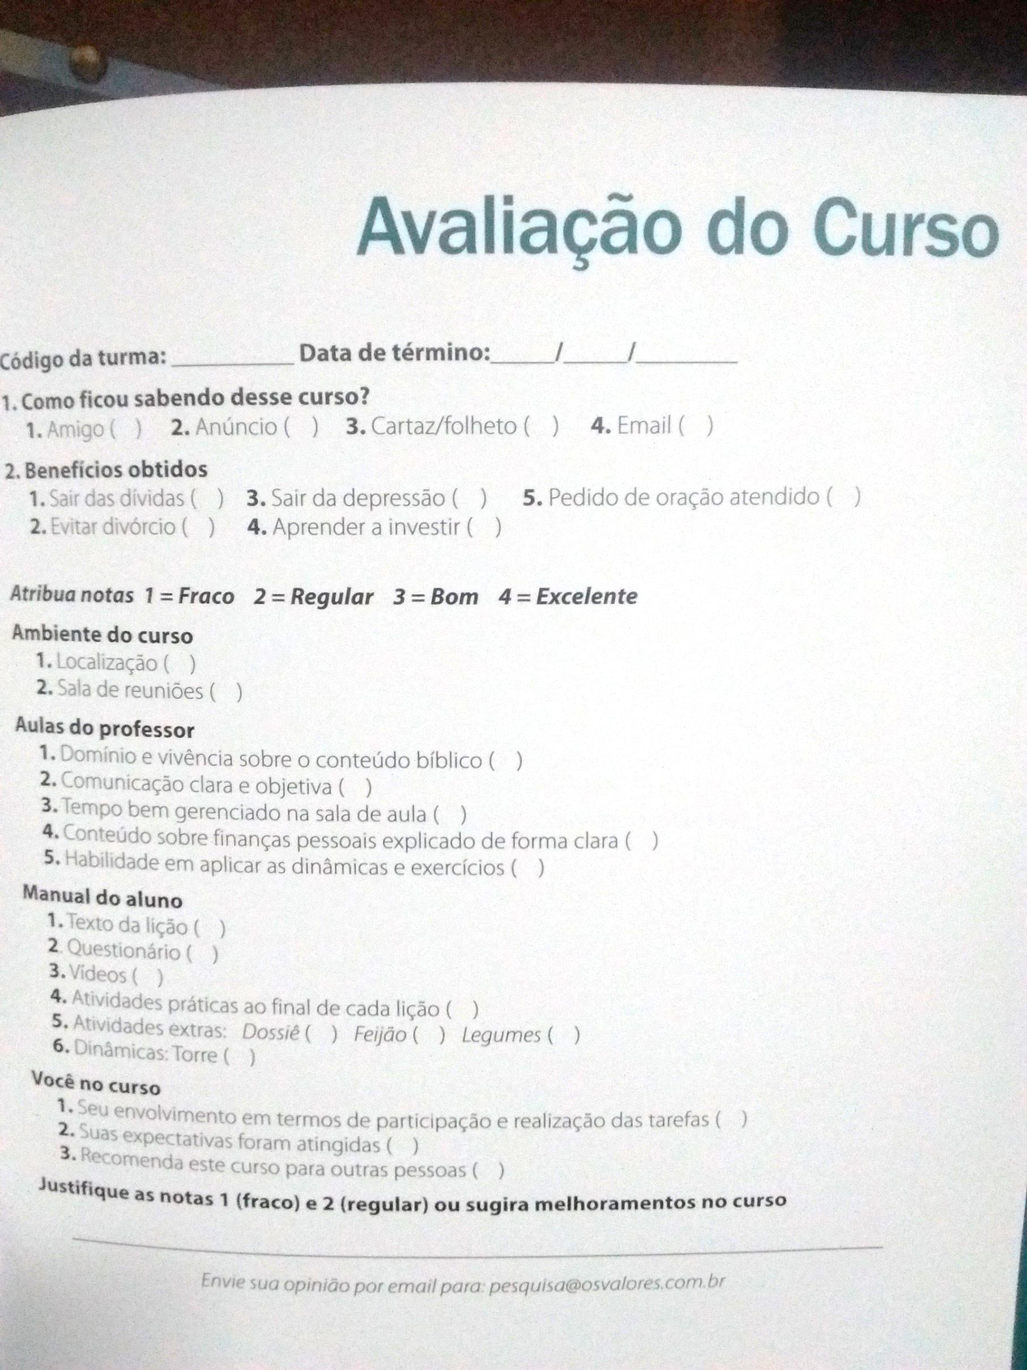

<SE O PARTICIPANTE DER NOTA 1 OU 2, ENTÃO OBRIGATÓRIAMENTE, ABRE UM CAMPO PARA ELE APLICAR O MOTIVO.

